Sheet1
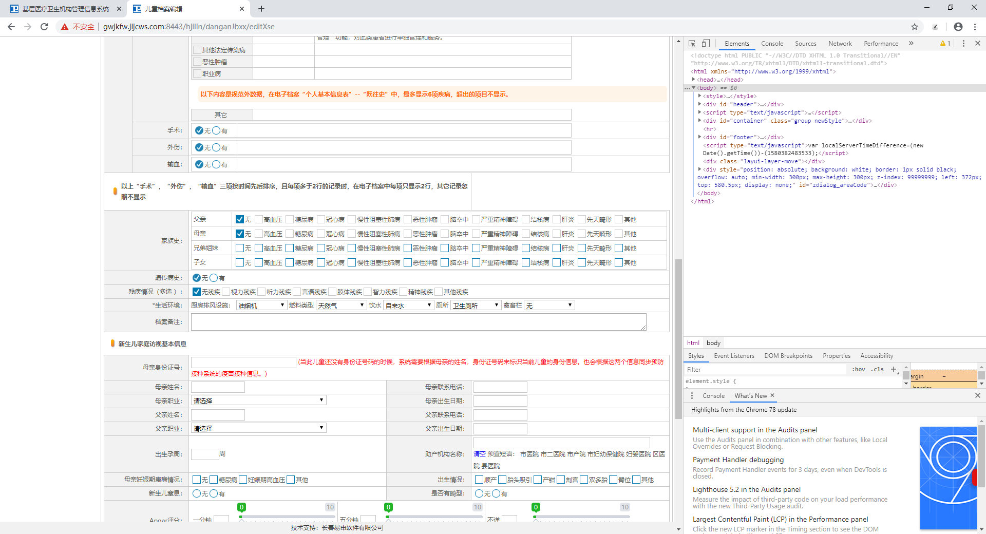
张三 | 220202201002020204 | 2010-02-02 | 18688889890 | 吉林省吉林市船营区临江街道 | 吉林省吉林市船营区临江街道 | 吉林省吉林市船营区临江街道 | 吉林省吉林市船营区临江街道 | 李四 | 18688889891
234 | 345 |  | 345
阿斯蒂芬 | 吉林市 |  | 船营区

